P1～3
 | １ 地 区 別 人 口 と 世 帯
 | ←表紙へ |  |  |  |  |  |  |  |  |  |  |  |  |  | 地区別町丁字別人口と世帯(P4～P8)へ→
 |  |  |  |  |  |  |  |  |  |  |  |  |  |  |  |  |  |  |  |  | 令和2年7月1日現在
 |  | 区・地区名 |  |  | 世帯数 |  |  | 人 口 |  |  |  |  |  |  |  | 前月差引 人口増減 | 人口密度 (人/ｋ㎡） |  | 人口分布 （％）
 |  |  |  |  |  |  |  | 総 数 |  |  | 男 |  | 女
 |  | 総 数 |  |  | 330,907 |  |  | 723,357 |  |  | 361,494 |  | 361,863 |  |  | 20 | 2,199 |  | 100.0
 |  | 緑 区 |  |  | 74,512 |  |  | 169,915 |  |  | 85,390 |  | 84,525 |  |  | -78 | 669 |  | 23.5
 |  | 中 央 区 |  |  | 124,400 |  |  | 272,655 |  |  | 136,876 |  | 135,779 |  |  | 65 | 7,395 |  | 37.7
 |  | 南 区 |  |  | 131,995 |  |  | 280,787 |  |  | 139,228 |  | 141,559 |  |  | 33 | 7,368 |  | 38.8

 |  | 緑 区 |  |  | 74,512 |  |  | 169,915 |  |  | 85,390 |  | 84,525 |  |  | -78 | 669 |  | 100.0 | (23.5)
 |  |  | 橋本地区 |  | 34,897 |  |  | 73,542 |  |  | 37,149 |  | 36,393 |  |  | -55 | 9,489 |  | 43.3 | (10.2)
 |  |  | 大沢地区 |  | 13,335 |  |  | 33,032 |  |  | 16,520 |  | 16,512 |  |  | 15 | 4,335 |  | 19.4 | (4.6)
 |  |  | 城山地区 |  | 9,651 |  |  | 23,084 |  |  | 11,505 |  | 11,579 |  |  | -10 | 1,159 |  | 13.6 | (3.2)
 |  |  | 津久井地区 |  | 10,135 |  |  | 23,948 |  |  | 12,018 |  | 11,930 |  |  | 1 | 196 |  | 14.1 | (3.3)
 |  |  | 相模湖地区 |  | 3,232 |  |  | 7,792 |  |  | 3,975 |  | 3,817 |  |  | -18 | 247 |  | 4.6 | (1.1)
 |  |  | 藤野地区 |  | 3,262 |  |  | 8,517 |  |  | 4,223 |  | 4,294 |  |  | -11 | 131 |  | 5.0 | (1.2)
 |  | 中 央 区 |  |  | 124,400 |  |  | 272,655 |  |  | 136,876 |  | 135,779 |  |  | 65 | 7,395 |  | 100.0 | (37.7)
 |  |  | 小山地区 |  | 10,052 |  |  | 20,879 |  |  | 10,600 |  | 10,279 |  |  | 38 | 5,832 |  | 7.7 | (2.9)
 |  |  | 清新地区 |  | 15,273 |  |  | 31,060 |  |  | 15,853 |  | 15,207 |  |  | 98 | 10,975 |  | 11.4 | (4.3)
 |  |  | 横山地区 |  | 6,059 |  |  | 14,451 |  |  | 7,161 |  | 7,290 |  |  | -27 | 7,940 |  | 5.3 | (2.0)
 |  |  | 中央地区 |  | 18,264 |  |  | 36,006 |  |  | 17,984 |  | 18,022 |  |  | 1 | 10,497 |  | 13.2 | (5.0)
 |  |  | 星が丘地区 |  | 7,966 |  |  | 17,536 |  |  | 8,714 |  | 8,822 |  |  | -29 | 12,616 |  | 6.4 | (2.4)
 |  |  | 光が丘地区 |  | 11,063 |  |  | 26,259 |  |  | 12,918 |  | 13,341 |  |  | -2 | 10,588 |  | 9.6 | (3.6)
 |  |  | 大野北地区 |  | 29,845 |  |  | 63,112 |  |  | 31,681 |  | 31,431 |  |  | 0 | 9,785 |  | 23.1 | (8.7)
 |  |  | 田名地区 |  | 12,127 |  |  | 30,118 |  |  | 15,284 |  | 14,834 |  |  | -6 | 3,111 |  | 11.0 | (4.2)
 |  |  | 上溝地区 |  | 13,751 |  |  | 33,234 |  |  | 16,681 |  | 16,553 |  |  | -8 | 6,379 |  | 12.2 | (4.6)
 |  | 南 区 |  |  | 131,995 |  |  | 280,787 |  |  | 139,228 |  | 141,559 |  |  | 33 | 7,368 |  | 100.0 | (38.8)
 |  |  | 大野中地区 |  | 27,600 |  |  | 63,364 |  |  | 31,401 |  | 31,963 |  |  | 62 | 7,901 |  | 22.6 | (8.8)
 |  |  | 大野南地区 |  | 38,908 |  |  | 79,729 |  |  | 39,469 |  | 40,260 |  |  | 2 | 14,523 |  | 28.4 | (11.0)
 |  |  | 麻溝地区 |  | 7,272 |  |  | 18,386 |  |  | 9,189 |  | 9,197 |  |  | 23 | 2,248 |  | 6.5 | (2.5)
 |  |  | 新磯地区 |  | 5,203 |  |  | 13,195 |  |  | 6,681 |  | 6,514 |  |  | 26 | 2,188 |  | 4.7 | (1.8)
 |  |  | 相模台地区 |  | 22,393 |  |  | 45,237 |  |  | 22,426 |  | 22,811 |  |  | -42 | 7,936 |  | 16.1 | (6.3)
 |  |  | 相武台地区 |  | 9,658 |  |  | 19,162 |  |  | 9,458 |  | 9,704 |  |  | -13 | 11,141 |  | 6.8 | (2.6)
 |  |  | 東林地区 |  | 20,961 |  |  | 41,714 |  |  | 20,604 |  | 21,110 |  |  | -25 | 14,045 |  | 14.9 | (5.8)
 |  | （注） (１) 人口密度は平成31年4月1日現在の市面積を基に算出したものである。
 |  | (2) 世帯数と人口は平成27年国勢調査の確定数を基礎とし、以後、毎月の住民基本台帳の増減を加減して
 |  | 推計したものである。
 |  | (3) 各地区の人口分布は区内における構成比を表している。なお、四捨五入したため合計が一致しない場合がある。

－ 前 月 中 の 人 口 異 動 状 況 －

 | 《 | 6月中の増加人口： |  |  |  | 20 |  | 人 |  | 6月中の自然減： |  |  | -89 |  | 人 |  | 6月中の社会増： |  |  | 109 |  | 人 | 》

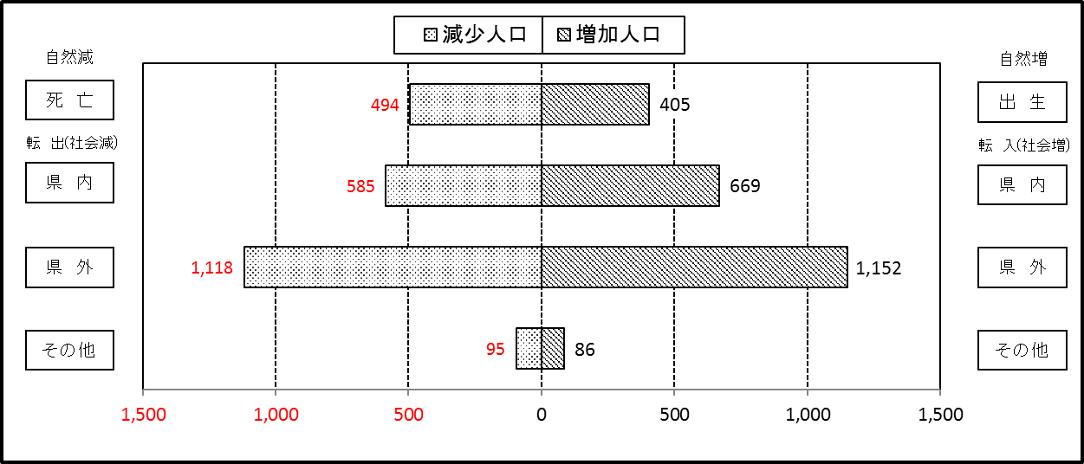

２ 人 口 異 動 状 況

 |  |  |  |  |  |  |  |  |  |  |  |  |  |  |  |  |  |  |  |  |  |  | 令和2年6月中
 |  |  |  | 人口増減 | 自 然 増 減 |  |  |  |  |  | 社 会 増 減 |  |  |  |  |  |  |  |  |  |  | 対前月 増減率(％)
 |  |  |  |  | 増 減 |  | 増 |  | 減 |  | 増 減 | 増 |  |  |  |  | 減
 |  |  |  |  |  |  | 出 生 |  | 死 亡 |  |  | 転 入 |  | 市内異動 |  | 区内異動 | 転 出 |  | 市内異動 | 区内異動
 |  |  |  |  |  |  |  |  |  |  |  |  |  | 他区から転入 |  | 他地区から転居 |  |  | 他区への転出 | 他地区への転居
総 数 |  |  |  | 20 | -89 |  | 405 |  | 494 |  | 109 | 1,907 |  | 417 |  | 1,287 | 1,798 |  | 417 | 1,287 |  | 0.00
緑 区 |  |  |  | -78 | -49 |  | 75 |  | 124 |  | -29 | 363 |  | 112 |  | 253 | 391 |  | 113 | 253 |  | -0.05
 | 橋本地区 |  |  | -55 | 5 |  | 47 |  | 42 |  | -60 | 218 |  | 51 |  | 117 | 250 |  | 74 | 122 |  | -0.07
 | 大沢地区 |  |  | 15 | 0 |  | 16 |  | 16 |  | 15 | 37 |  | 37 |  | 35 | 47 |  | 17 | 30 |  | 0.05
 | 城山地区 |  |  | -10 | -15 |  | 4 |  | 19 |  | 5 | 39 |  | 2 |  | 67 | 31 |  | 8 | 64 |  | -0.04
 | 津久井地区 |  |  | 1 | -25 |  | 5 |  | 30 |  | 26 | 48 |  | 19 |  | 24 | 34 |  | 7 | 24 |  | 0.00
 | 相模湖地区 |  |  | -18 | -5 |  | 3 |  | 8 |  | -13 | 7 |  | 2 |  | 5 | 16 |  | 2 | 9 |  | -0.23
 | 藤野地区 |  |  | -11 | -9 |  | 0 |  | 9 |  | -2 | 14 |  | 1 |  | 5 | 13 |  | 5 | 4 |  | -0.13
中 央 区 |  |  |  | 65 | -17 |  | 169 |  | 186 |  | 82 | 695 |  | 191 |  | 582 | 615 |  | 189 | 582 |  | 0.02
 | 小山など6地区 |  |  | 79 | -6 |  | 95 |  | 101 |  | 85 | 404 |  | 111 |  | 399 | 334 |  | 106 | 389 |  | 0.05
 | 大野北地区 |  |  | 0 | 1 |  | 41 |  | 40 |  | -1 | 165 |  | 26 |  | 106 | 166 |  | 23 | 109 |  | 0.00
 | 田名地区 |  |  | -6 | -9 |  | 18 |  | 27 |  | 3 | 61 |  | 22 |  | 38 | 54 |  | 27 | 37 |  | -0.02
 | 上溝地区 |  |  | -8 | -3 |  | 15 |  | 18 |  | -5 | 65 |  | 32 |  | 39 | 61 |  | 33 | 47 |  | -0.02
南 区 |  |  |  | 33 | -23 |  | 161 |  | 184 |  | 56 | 849 |  | 114 |  | 452 | 792 |  | 115 | 452 |  | 0.01
 | 大野中地区 |  |  | 62 | -1 |  | 41 |  | 42 |  | 63 | 178 |  | 40 |  | 99 | 141 |  | 38 | 75 |  | 0.10
 | 大野南地区 |  |  | 2 | 17 |  | 59 |  | 42 |  | -15 | 289 |  | 15 |  | 116 | 281 |  | 22 | 132 |  | 0.00
 | 麻溝地区 |  |  | 23 | 2 |  | 12 |  | 10 |  | 21 | 33 |  | 26 |  | 31 | 25 |  | 20 | 24 |  | 0.13
 | 新磯地区 |  |  | 26 | -3 |  | 5 |  | 8 |  | 29 | 45 |  | 17 |  | 18 | 21 |  | 7 | 23 |  | 0.20
 | 相模台地区 |  |  | -42 | -11 |  | 18 |  | 29 |  | -31 | 133 |  | 8 |  | 58 | 136 |  | 8 | 86 |  | -0.09
 | 相武台地区 |  |  | -13 | -17 |  | 6 |  | 23 |  | 4 | 45 |  | 3 |  | 50 | 49 |  | 1 | 44 |  | -0.07
 | 東林地区 |  |  | -25 | -10 |  | 20 |  | 30 |  | -15 | 126 |  | 5 |  | 80 | 139 |  | 19 | 68 |  | -0.06
 | （注） 中央区の小山など6地区とは、小山、清新、横山、中央、星が丘、光が丘の6地区である。

－ 地 区 別 人 口 異 動 状 況 －

 | 《 | 6月中の増加人口： |  |  |  | 20 |  | 人 |  | 6月中の自然減： |  |  | -89 |  | 人 |  | 6月中の社会増： |  |  | 109 |  | 人 | 》

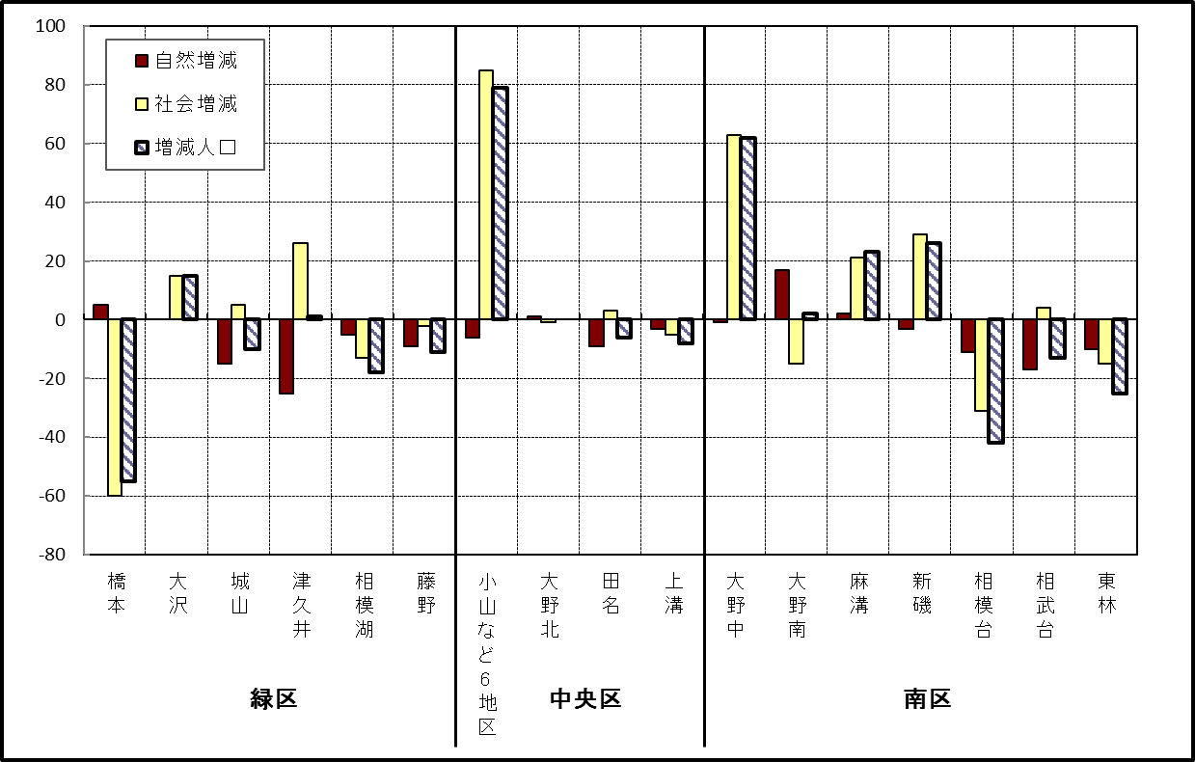

 | （注）小山など6地区とは、小山、清新、横山、中央、星が丘、光が丘の6地区である。

－ 年 間 人 口 異 動 状 況 －

 |  |  |  |  |  |  |  |  |  |  |  |  |  | 令和元年7月1日 |  |  |  | ～ | 令和2年6月30日
 |  |  |  | 人口増減 | 自 然 増 減 |  |  |  |  |  | 社 会 増 減
 |  |  |  |  | 増 減 |  | 増 |  | 減 |  | 増 減 | 増 |  |  |  |  | 減
 |  |  |  |  |  |  | 出 生 |  | 死 亡 |  |  | 転 入 |  | 市内異動 |  | 区内異動 | 転 出 |  | 市内異動 | 区内異動
 |  |  |  |  |  |  |  |  |  |  |  |  |  | 他区から転入 |  | 他地区から転居 |  |  | 他区への転出 | 他地区への転居
総 数 |  |  |  | 619 | -1,707 |  | 4,788 |  | 6,495 |  | 2,326 | 29,279 |  | 5,092 |  | 16,280 | 26,953 |  | 5,092 | 16,280
緑 区 |  |  |  | -1,201 | -639 |  | 1,007 |  | 1,646 |  | -562 | 5,731 |  | 1,248 |  | 3,480 | 5,944 |  | 1,597 | 3,480
 | 橋本地区 |  |  | -422 | 42 |  | 559 |  | 517 |  | -464 | 3,453 |  | 616 |  | 1,825 | 3,581 |  | 890 | 1,887
 | 大沢地区 |  |  | 87 | -92 |  | 200 |  | 292 |  | 179 | 799 |  | 400 |  | 562 | 771 |  | 358 | 453
 | 城山地区 |  |  | -179 | -115 |  | 120 |  | 235 |  | -64 | 568 |  | 105 |  | 577 | 583 |  | 157 | 574
 | 津久井地区 |  |  | -369 | -277 |  | 86 |  | 363 |  | -92 | 502 |  | 106 |  | 375 | 562 |  | 138 | 375
 | 相模湖地区 |  |  | -193 | -106 |  | 23 |  | 129 |  | -87 | 180 |  | 13 |  | 62 | 210 |  | 30 | 102
 | 藤野地区 |  |  | -125 | -91 |  | 19 |  | 110 |  | -34 | 229 |  | 8 |  | 79 | 237 |  | 24 | 89
中 央 区 |  |  |  | 539 | -652 |  | 1,812 |  | 2,464 |  | 1,191 | 10,124 |  | 2,478 |  | 6,792 | 9,309 |  | 2,102 | 6,792
 | 小山など6地区 |  |  | 648 | -368 |  | 941 |  | 1,309 |  | 1,016 | 5,613 |  | 1,440 |  | 4,404 | 4,974 |  | 1,152 | 4,315
 | 大野北地区 |  |  | 193 | -12 |  | 478 |  | 490 |  | 205 | 2,833 |  | 492 |  | 1,314 | 2,681 |  | 389 | 1,364
 | 田名地区 |  |  | -114 | -180 |  | 174 |  | 354 |  | 66 | 802 |  | 284 |  | 480 | 797 |  | 268 | 435
 | 上溝地区 |  |  | -188 | -92 |  | 219 |  | 311 |  | -96 | 876 |  | 262 |  | 594 | 857 |  | 293 | 678
南 区 |  |  |  | 1,281 | -416 |  | 1,969 |  | 2,385 |  | 1,697 | 13,424 |  | 1,366 |  | 6,008 | 11,700 |  | 1,393 | 6,008
 | 大野中地区 |  |  | -19 | -105 |  | 466 |  | 571 |  | 86 | 2,355 |  | 421 |  | 1,123 | 2,236 |  | 502 | 1,075
 | 大野南地区 |  |  | 931 | 172 |  | 656 |  | 484 |  | 759 | 4,741 |  | 246 |  | 1,856 | 3,862 |  | 259 | 1,963
 | 麻溝地区 |  |  | 210 | -18 |  | 134 |  | 152 |  | 228 | 666 |  | 277 |  | 278 | 509 |  | 243 | 241
 | 新磯地区 |  |  | 12 | -28 |  | 81 |  | 109 |  | 40 | 467 |  | 74 |  | 174 | 392 |  | 80 | 203
 | 相模台地区 |  |  | -141 | -209 |  | 243 |  | 452 |  | 68 | 2,052 |  | 176 |  | 1,103 | 1,983 |  | 146 | 1,134
 | 相武台地区 |  |  | -105 | -98 |  | 108 |  | 206 |  | -7 | 830 |  | 63 |  | 384 | 819 |  | 64 | 401
 | 東林地区 |  |  | 393 | -130 |  | 281 |  | 411 |  | 523 | 2,313 |  | 109 |  | 1,090 | 1,899 |  | 99 | 991
 | （注） 中央区の小山など6地区とは、小山、清新、横山、中央、星が丘、光が丘の6地区である。

－ 人 口 の 月 別 推 移 －

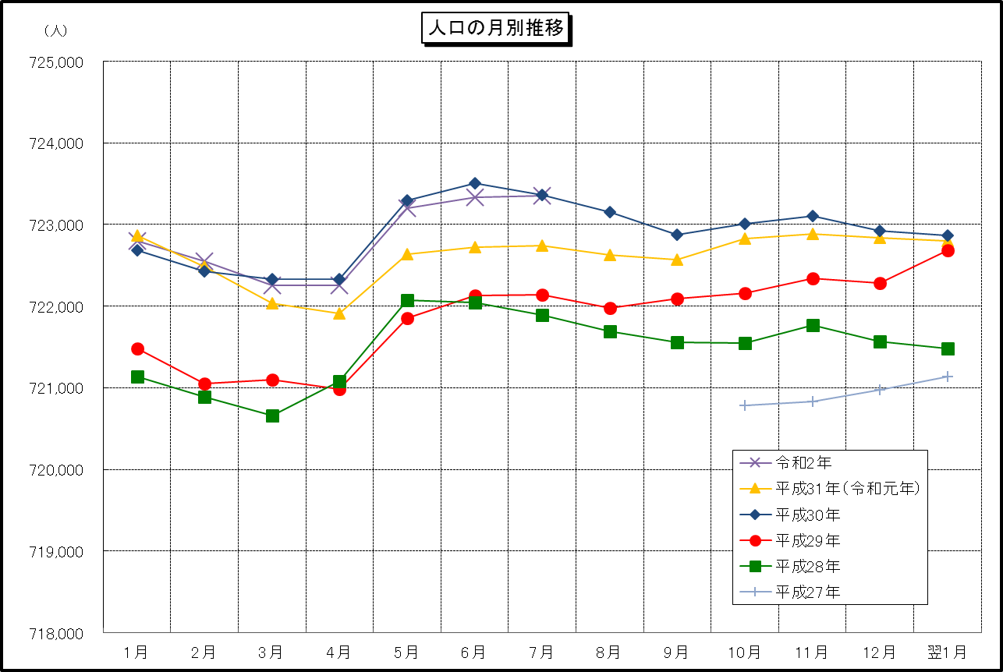

 | （注） (1) この表（折れ線グラフ）は毎月1日現在の市域での人口を表している。
 | (2) 平成27年10月1日現在からは、平成27年国勢調査結果に基づく推計人口である。

